SAP_F_001 ZBI_MS_GOJI_LIST

Function Call No | SAP_F_001
RFC Function 명 | ZBI_MS_GOJI_LIST
Function 설명 | 고지서상의 고객번호 또는 납부자번호를 입력하고 옵션(개월수)에 따라서 요금 고지내역을 테이블 형태로 반환합니다.

INPUT
변수명 | TYPE | 설명 | 필수여부
I_VKONT | CHAR(9) | 고객번호 또는 납부자번호 고객 번호를 나타내는 문자열로 필수 입력값입니다. | Y
I_GUBUN | CHAR(1) | 조회하려는 개월 수를 나타내는 정수형 값입니다. 최소 1 이상의 값을 받아야 하며, 이 값에 따라 최근 몇개월 동안의 요금 고지 내역을 반환합니다. 개월수구분(1:3개월,2:6개월,3:12개월,4:1개월,5:24개월) | Y

OUTPUT
변수명 | TYPE | 설명 | 비고
BILLING_PERIOD | CHAR(6) | 고지년월 (YYYYMM) | 테이블 ET_TABLE
BETRW_TOT | CHAR(20) | 고지금액
DFAMT | CHAR(20) | 미납금액
FAEDN | CHAR(8) | 납부마감일 (YYYYMMDD)
ZWSTNDAB | CHAR(36) | 전월지침(㎥)
ZUSTZAHL | CHAR(36) | 당월지침(㎥)
BETRW_GI | CHAR(20) | 기본요금
BETRW_GA | CHAR(20) | 사용요금
BETRW_DC | CHAR(20) | 경감금액
ZRESERVE_AMT | CHAR(20) | 계량기교체비
SBETW | CHAR(20) | 부가세
BETRW_D | CHAR(20) | 가산금
BETRW_JS | CHAR(20) | 정산금액
BETRW_RO | CHAR(20) | 원단위절사
BETRW_SS | CHAR(20) | 재공급수수료
E_RETCD | CHAR(1) | 리턴코드(S:성공, E:에러)
E_RETMG | CHAR(255) | 리턴메세지

예외처리
I_VKONT 가 빈 문자열이거나 유효하지 않은 경우 ValueError 발생. I_GUBUN 가 빈 문자열인 경우 ValueError 발생.

예시

SAP_F_005 ZCS_GOJI_TYPE_INF 명세서
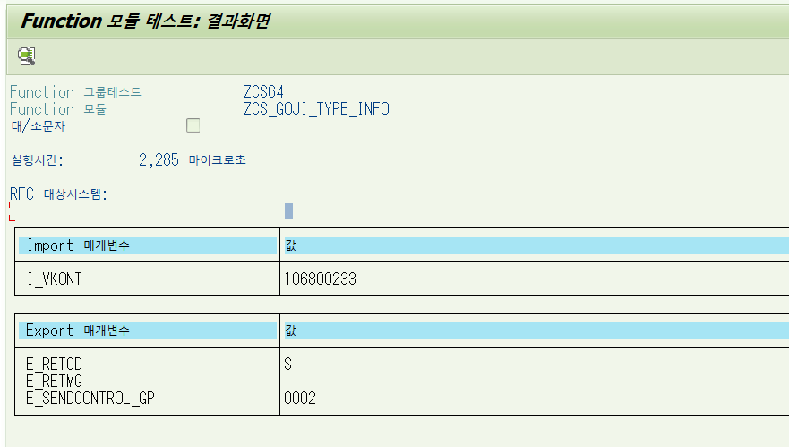
Function Call No | SAP_F_005
RFC Function 명 | ZCS_GOJI_TYPE_INFO
Function 설명 | 고지서상의 고객번호 또는 납부자번호를 입력하면, 고객의 현재 상태의 고지 송달구분을 숫자코드로 반환합니다.

INPUT
변수명 | TYPE | 설명 | 필수여부
I_VKONT | CHAR(9) | 고객번호 또는 납부자번호 고객 번호를 나타내는 문자열로 필수 입력값입니다. | Y

OUTPUT
변수명 | TYPE | 설명 | 비고
E_SENDCONTROL_GP | CHAR(4) | 고지 송달구분 | * 송달구분 코드 기준 0001 우편 송달 (지역본부) 0002 고객센터 송달 0003 이메일 송달 0004 모바일 송달 0005 LMS 송달 0006 카카오알림톡 송달 0007 카카오청구서 송달 0008 농협스마트고지 송달 0011 신한스마트고지 송달
E_RETCD | CHAR(1) | 리턴코드(S:성공, E:에러)
E_RETMG | CHAR(255) | 리턴메세지

예외처리
I_VKONT 가 빈 문자열이거나 유효하지 않은 경우 ValueError 발생.

예시

참고 Function Call 명세서 양식
Function Call No | ※ Function Call 리스트의 번호를 기재
RFC Function 명 | ※ SAP RFC 명칭을 기재
Function 설명 | ※ 해당 Function의 기능 및 반환 결과등을 가급적 상세히 기술

※ 해당 Function Call 의 Input 값의 변수명, 타입, 설명(상세), 필수 입력여부등을 표기
INPUT
변수명 | TYPE | 설명 | 필수여부
I_VKONT | CHAR(9) | 고객번호 또는 납부자번호 고객 번호를 나타내는 문자열로 필수 입력값입니다. | Y
I_GUBUN | CHAR(1) | 조회하려는 개월 수를 나타내는 정수형 값입니다. 최소 1 이상의 값을 받아야 하며, 이 값에 따라 최근 몇개월 동안의 요금 고지 내역을 반환합니다. 개월수구분(1:3개월,2:6개월,3:12개월,4:1개월,5:24개월) | Y (default "1"로 세팅)

OUTPUT
변수명 | TYPE | 설명 | 비고
BILLING_PERIOD | CHAR(6) | 고지년월 (YYYYMM) | 테이블
BETRW_TOT | CHAR(20) | 고지금액
DFAMT | CHAR(20) | 미납금액
FAEDN | CHAR(8) | 납부마감일
ZWSTNDAB | CHAR(36) | 전월지침(㎥)
ZUSTZAHL | CHAR(36) | 당월지침(㎥)
※ 해당 Function Call 의 Output 값의 변수명, 타입, 설명(상세), 비고 등을 표기
BETRW_GI | CHAR(20) | 기본요금
BETRW_GA | CHAR(20) | 사용요금
BETRW_DC | CHAR(20) | 경감금액
ZRESERVE_AMT | CHAR(20) | 계량기교체비
SBETW | CHAR(20) | 부가세
BETRW_D | CHAR(20) | 가산금
BETRW_JS | CHAR(20) | 정산금액
BETRW_RO | CHAR(20) | 원단위절사
BETRW_SS | CHAR(20) | 재공급수수료
E_RETCD | CHAR(1) | 리턴코드(S:성공, E:에러)
E_RETMG | CHAR(255) | 리턴메세지

※ 해당 Function Call 의 예외처리 조건 및 처리방법 표기
예외처리
I_VKONT 가 빈 문자열이거나 유효하지 않은 경우 ValueError 발생.

예시

※ 해당 Function Call 의 SAMPLE TEST 결과 Screen Capture

※ 해당 Function Call 의 SAMPLE TEST 결과 Screen Capture

